02_직접테스트
직접 테스트 기록표 · 같은 프롬프트로 공정하게 비교
추천: ChatGPT Images와 Gemini(Nano Banana)를 먼저 테스트. 점수는 1(매우 아쉬움)~5(매우 좋음). 실제 결과 캡처 파일명을 적고, 소감은 반드시 직접 써본 뒤 작성하세요.

서비스 | 상태 | P1 생성 결과 캡처 | P1 반영도 1~5 | P1 화질/디테일 1~5 | P2 포스터 결과 캡처 | P2 한글 정확도 1~5 | P3 편집 결과 캡처 | P3 원본 보존 1~5 | 사용 편의성 1~5 | 무료 한도 체감 1~5 | 평균 점수 | 직접 써본 소감 | 공유용 한줄평 | 계정 부담 | 비고
ChatGPT Images | 완료 | 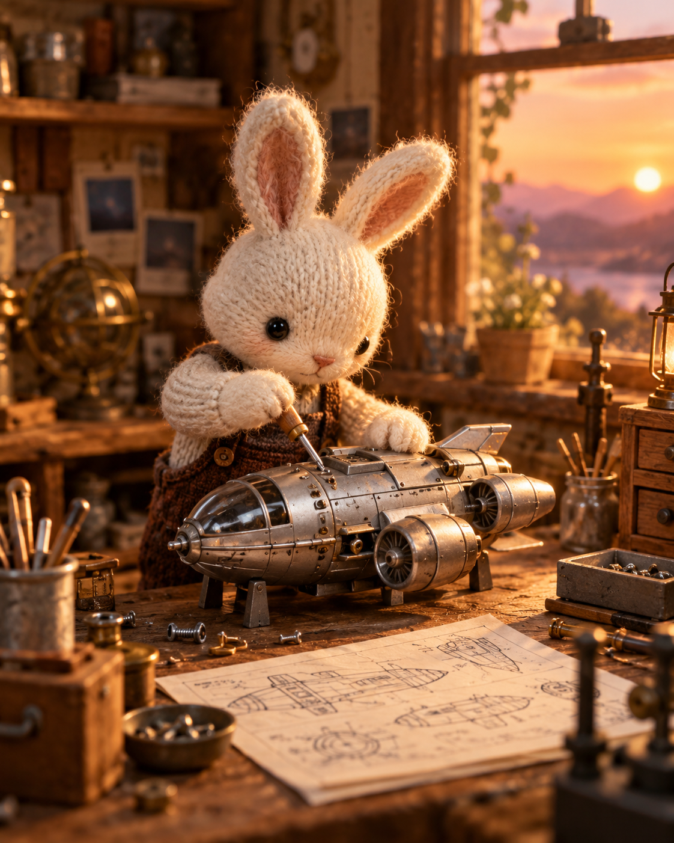 | 5 | 5 | 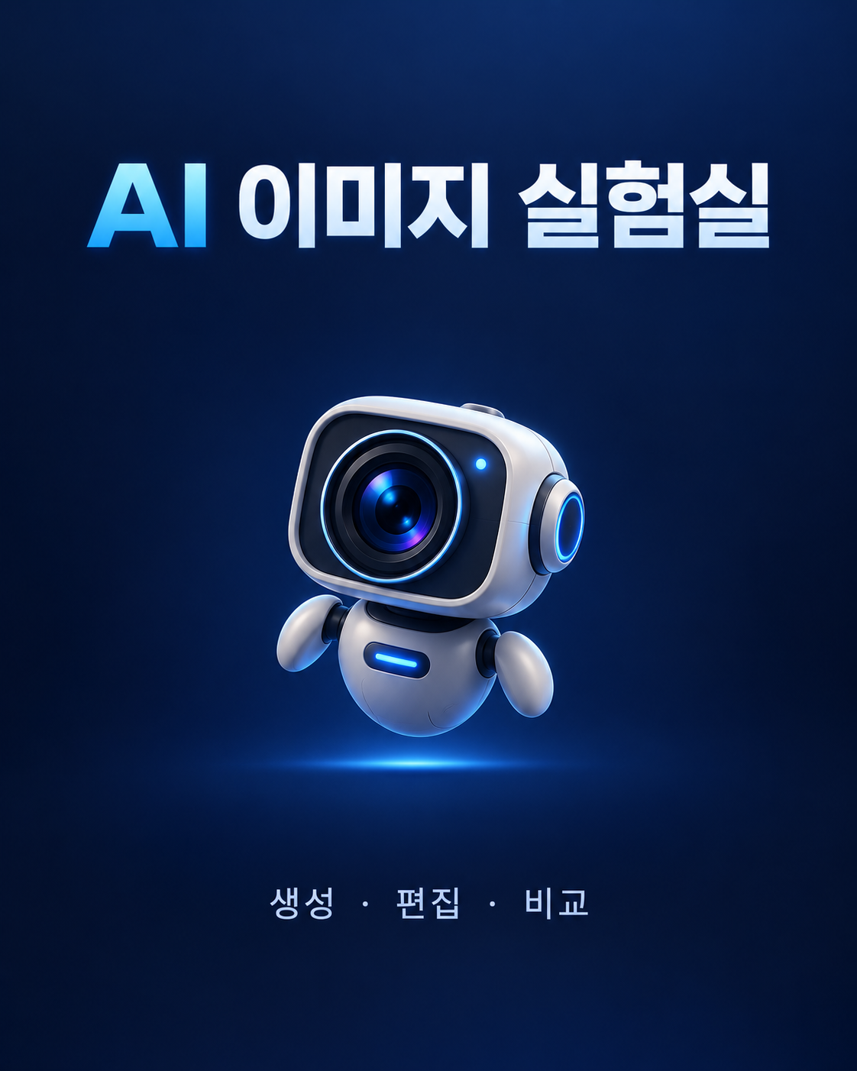 | 5 | 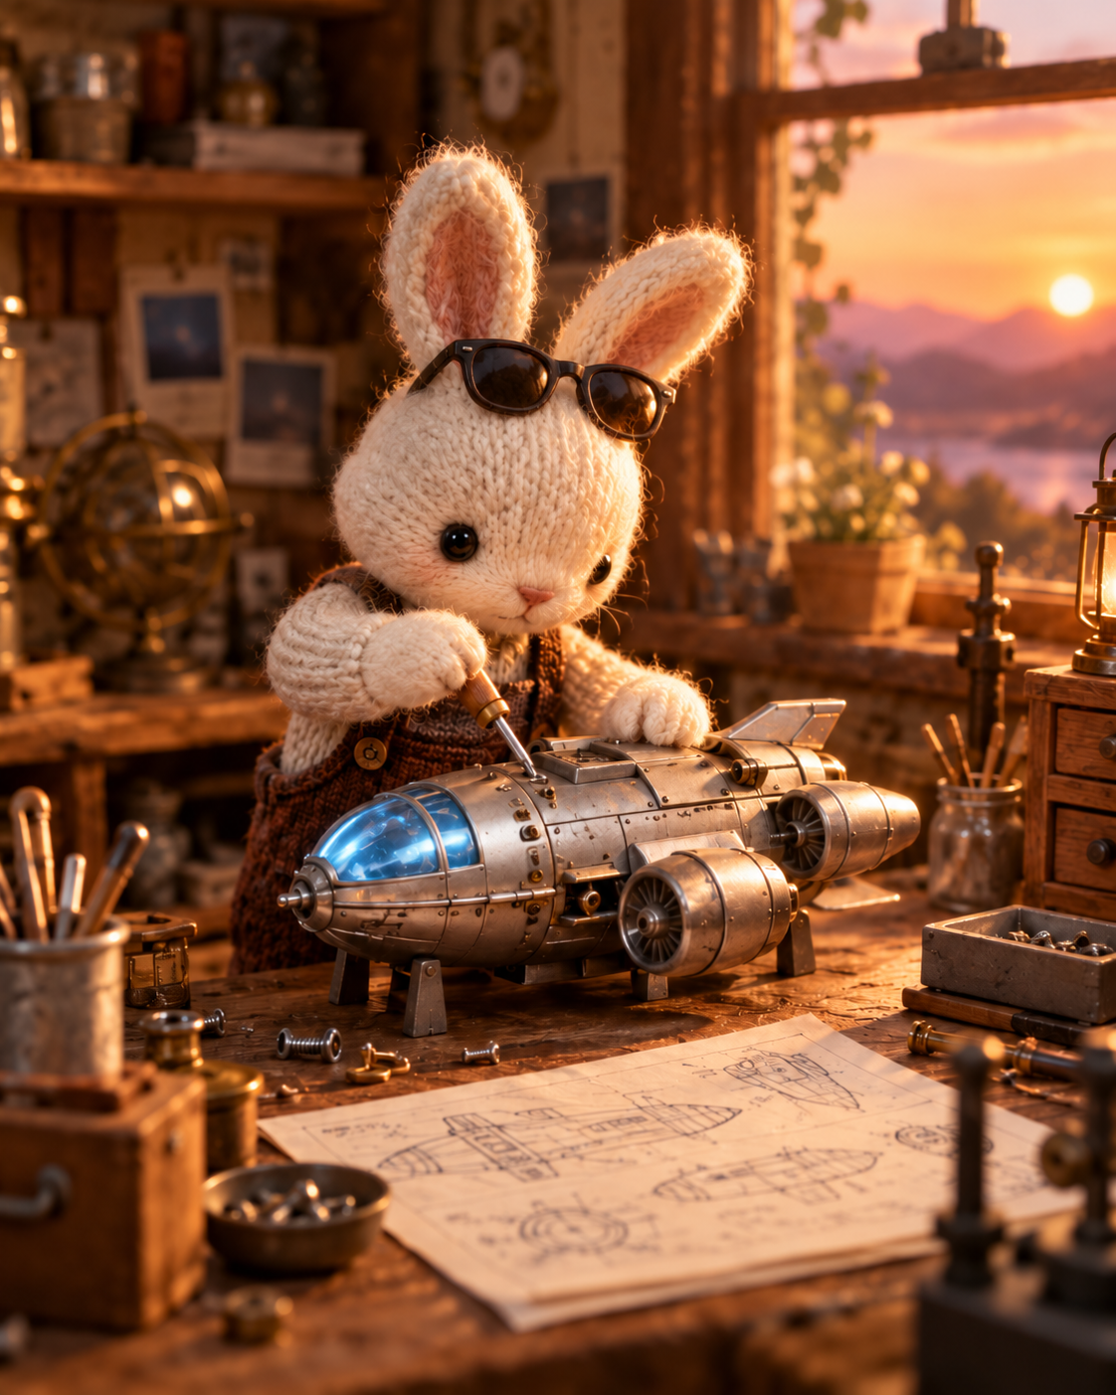 | 5 | 5 | 5 | 5 | 진짜 쉽게 금방금방 나오고 편집도 원본을 유지하면서 원하는부분만 잘 수정해줌.글자도 정확하게 잘나옴. | 사용이 쉽고 결과 생성이 빠르며, 원본 이미지를 유지하면서 원하는 부분만 자연스럽게 수정할수 있고 글자 표현도 정확함. | 현재 ChatGPT 계정 사용
Gemini (Nano Banana) | 완료 | 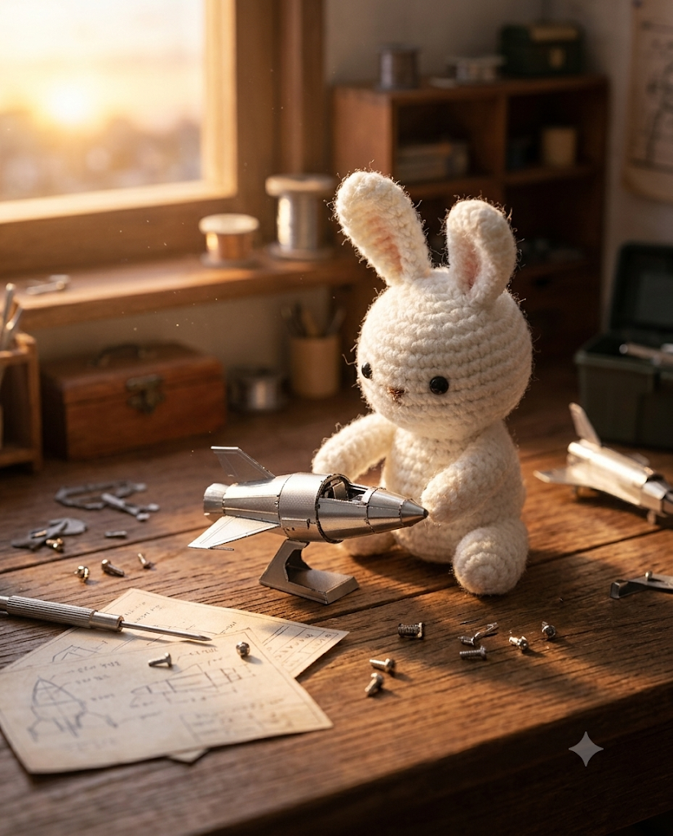 | 5 | 5 | 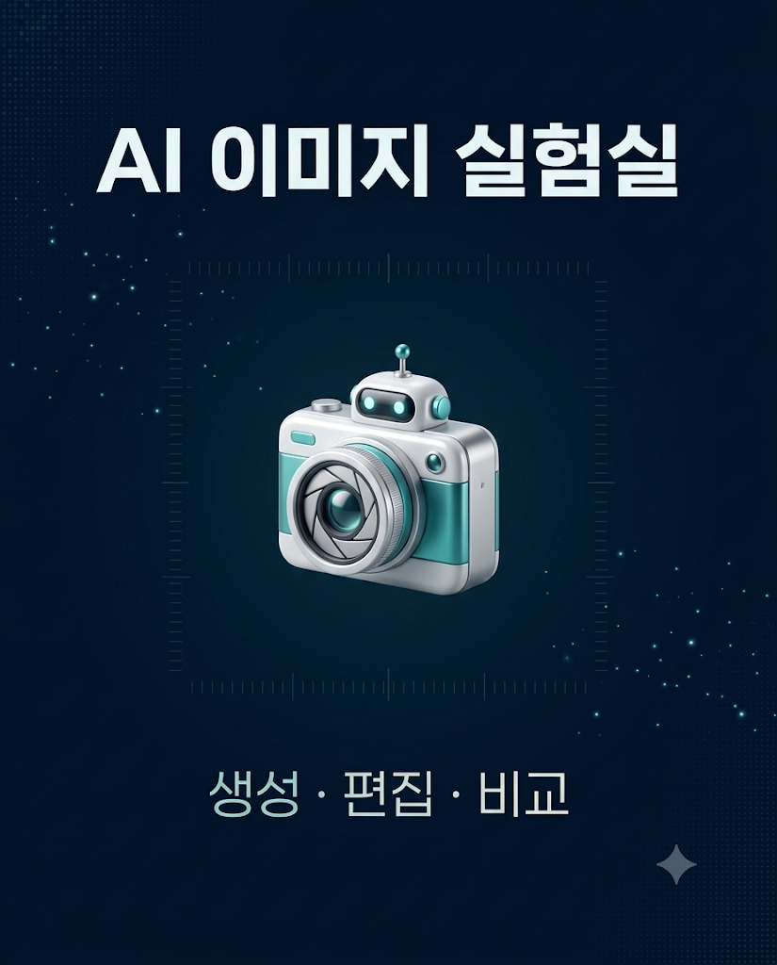 | 5 | 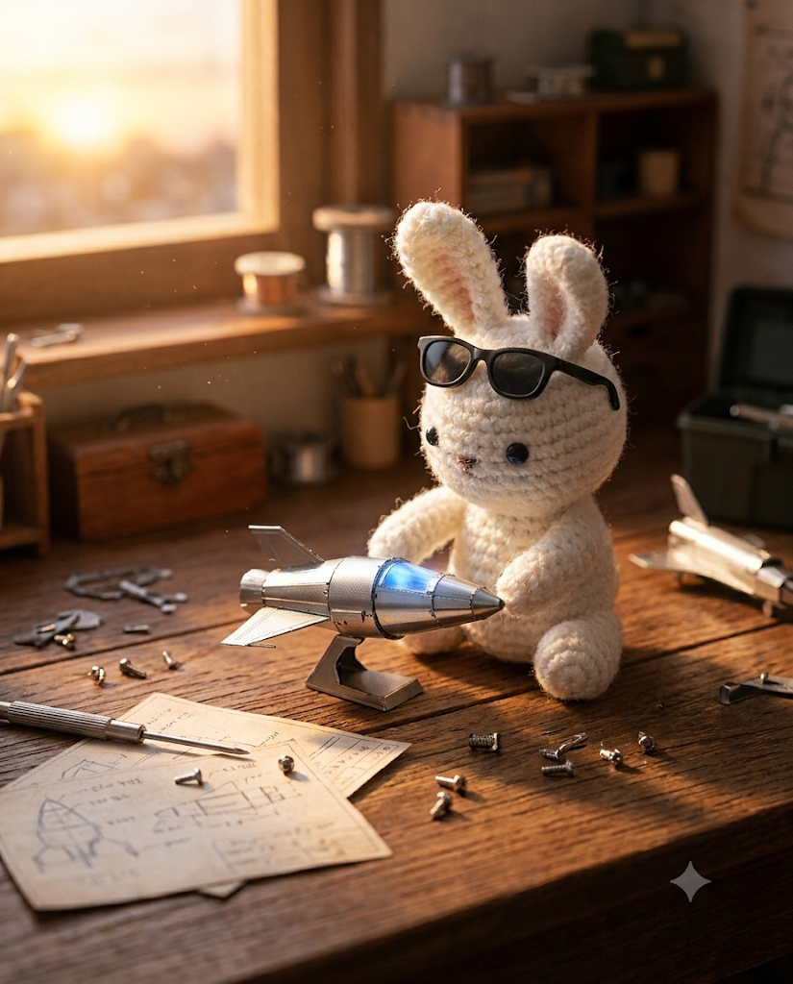 | 5 | 5 | 5 | 5 | 진짜 쉽게 금방금방 나오고 편집도 원본을 유지하면서 원하는부분만 잘 수정해줌.글자도 정확하게 잘나옴. | 사용이 쉽고 결과 생성이 빠르며, 원본 이미지를 유지하면서 원하는 부분만 자연스럽게 수정할수 있고 글자 표현도 정확함. | Google 계정 보유 시 추가 계정 거의 없음
Krea (백업) | 미테스트 | 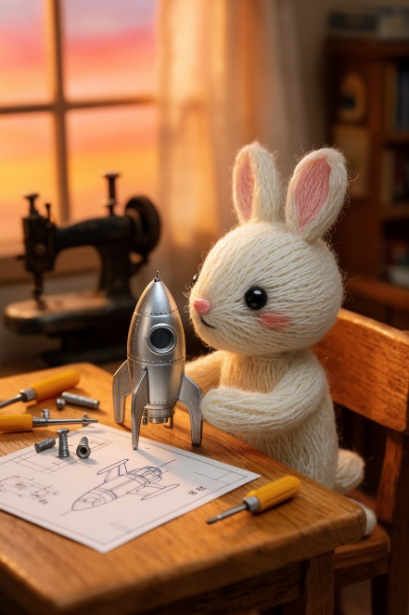 | 5 | 4 | 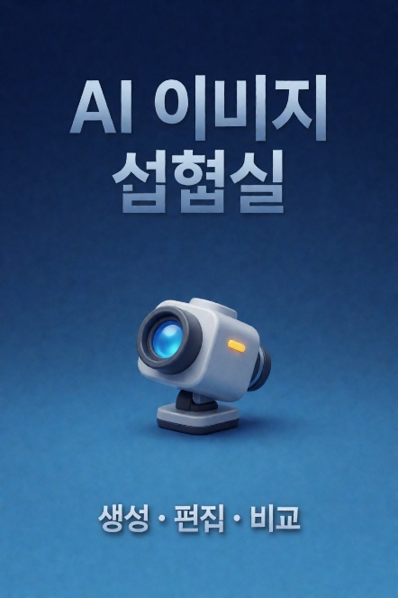 | 2 | 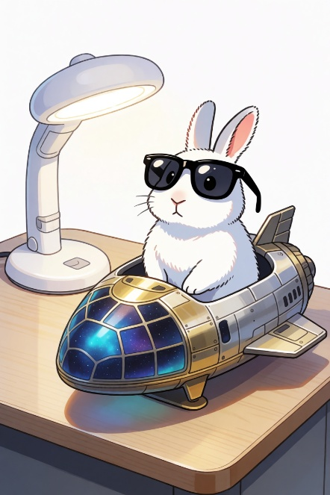 | 2 | 3 | 2 | 3 | 무료로 사용시 large 1회제한, 그래서 나머지는 turbo로 구현 -> 글자 깨짐, 원본사진 보존 거의 못함. 토큰사용이 큰거에 비해 첫번째거도 완벽하지 못함 | 무료 사용시 Large 모델은 1회로 제한되는 토큰양을 가지고 있고 이후 Turbo 모델을 사용해야했음. 글자 깨짐과 원본 이미지 보존이 아쉬웠음. 토큰 소모가 큰편인데도 결과가 완벽하지 않았음. | 새 서비스 가입 1개 | 둘 중 하나가 안 될 때만

사용 순서
ChatGPT Images | 1) 채팅에서 P1 입력 → 결과 캡처 | 2) P2 입력 → 한글 확인 | 3) P1 결과를 선택/업로드 → P3 입력 | 4) 점수+소감 기록
Gemini | 1) Gemini에서 이미지 만들기/Nano Banana 선택 → P1 | 2) P2 입력 | 3) P1 결과 업로드 → P3 | 4) 같은 기준으로 점수+소감 기록
Krea(백업) | 1) Generate에서 P1 | 2) 결과를 Edit로 열기 | 3) P3 적용 | 4) 무료 유닛 소모와 결과 기록

